MOUSE
FORMULARIO DE COTIZACIÓN 1
OFERTA TÉCNICA

Proceso No.: | 91177666
Descripción: | EQUIPOS COMPUTACION
ITEM: | 6 y 7

Fecha de la oferta:
Nombre de la empresa:
Persona de contacto:
Dirección:
Teléfonos:
E-Mail:

ITEM | 6
ESPECIFICACIONES TÉCNICAS MOUSE TIPO1
Tipo: | Mouse inalámbricos
Cantidad: | 1
Caracteristicas | Marca | Marca solo de referencia: Logitech, Dell, otros
 | Modelo | Modelo solo de referencia:: M190
 | Conectividad | inalambrico (mediante Nano receptor USB) no cableado
 | Resolución de sensor: | 1000 DPI
 | Energia: | Pilas/Baterías:
Accesorios | MousePad | Incluido
Tiempo de Entrega: | El oferente debe especificar (ofrecer el menor tiempo de entrega posible)
GARANTÍA: | 6 meses o superior

ITEM | 7

ESPECIFICACIONES TÉCNICAS MOUSE TIPO 2
Tipo: | Mouse inalámbrico ergonomico
Cantidad: | 1
Caracteristicas | Marca | Marca solo de referencia: Logitech, Dell, otros
 | Modelo | Modelo solo de referencia: MX
 | Conectividad | inalambrico (mediante Nano receptor USB) no cableado
 | Resolución de sensor: | 1000 DPI
 | Energia: | Pilas/Baterías:
 | Tipo | ERGONÓMICO VERTICAL
Accesorios | MousePad | 1
Tiempo de Entrega: | El oferente debe especificar (ofrecer el menor tiempo de entrega posible)
GARANTÍA: | 6 meses o superior

 | Imagen solo orientativa

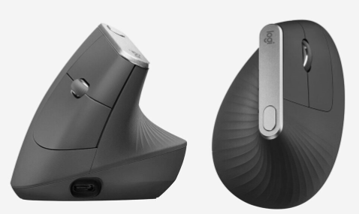

Fecha:

Nombre:
Cargo:

Firma:

ACCESORIOS
FORMULARIO DE COTIZACIÓN 1
OFERTA TÉCNICA

Proceso No.: | 91177666
Descripción: | EQUIPOS COMPUTACION
ITEM: | 13, 14 y 15

Fecha de la oferta:
Nombre de la empresa:
Persona de contacto:
Dirección:
Teléfonos:
E-Mail:
ITEM 13

ESPECIFICACIONES TÉCNICAS MOCHILA
Tipo: | Mochila
Cantidad: | 1
Caracteristicas | Marca | Marca solo de referencia: Dell, HP. Targus
 | Tipo | mochila con proteccion para laptop
 | tamaño | Ideal para transportar una laptop de hasta 15 pulgadas
Tiempo de Entrega: | El oferente debe especificar (ofrecer el menor tiempo de entrega posible)

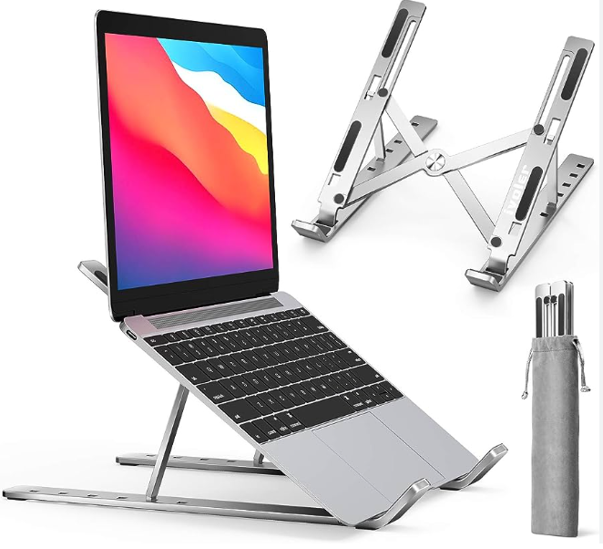
ITEM 14
 |  |  |  | Imagen solo orientativa
ESPECIFICACIONES SOPORTE
Tipo: | Soporte para Laptop
Cantidad: | 1
Caracteristicas | Marca | (Marca solo de referencia: Ivoler)
 | Material | Aluminio
 | Descripcion | soporte elevador para laptop, Ajustable, ergonómico, plegable, soporte de escritorio portátil compatible, Dell, Lenovo de 10 a 15.6 pulgadas
Tiempo de Entrega: | El oferente debe especificar (ofrecer el menor tiempo de entrega posible)

ITEM 15

ESPECIFICACIONES LAMINA |  |  |  | Imagen solo orientativa
Tipo: | Lamina protectora de pantalla para Laptop
Cantidad: | 1
Caracteristicas | Marca | Marca solo de referencia: VistaProtect
 | Descripcion | Funciones: PRIVACIDAD Y SEGURIDAD para ocultar información delicada de terceros. CUIDA LA VISTA: filtro que reduce la incidencia ocular del brillo y la luz azul PROTECTOR DE PANTALLA: Proteccion de la portátil del polvo, huellas o salpicaduras, DIVERSOS TAMAÑOS: presentaciones de 11 ,6 12 ,5 13 ,3 14 15 ,6 pulgadas MODOS DE INSTALACIÓN: Para insertarla y retirarla fácilmente de los marcos de laptops. | 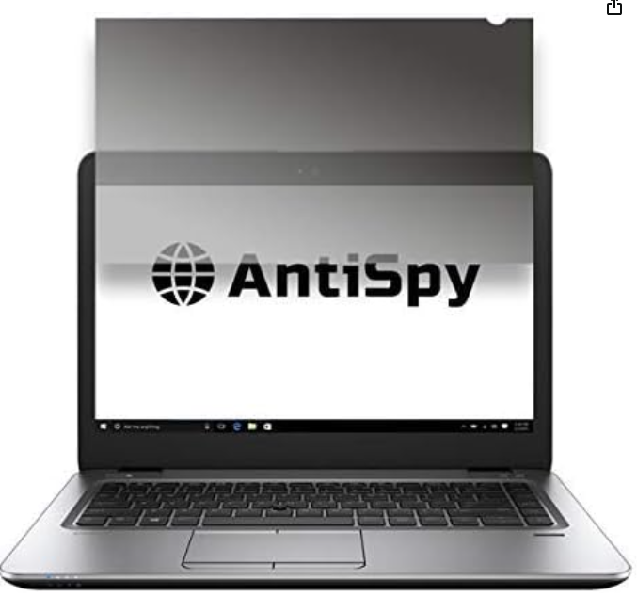
Tiempo de Entrega: | El oferente debe especificar (ofrecer el menor tiempo de entrega posible)

Fecha:

Nombre:
Cargo:

Firma:

